J5_待核对
ZHEJINAG BOSUER MOTION APPARATUS CO.,LTD.
SPARE PART CATALOGUE -MODEL: Z8 [J5]
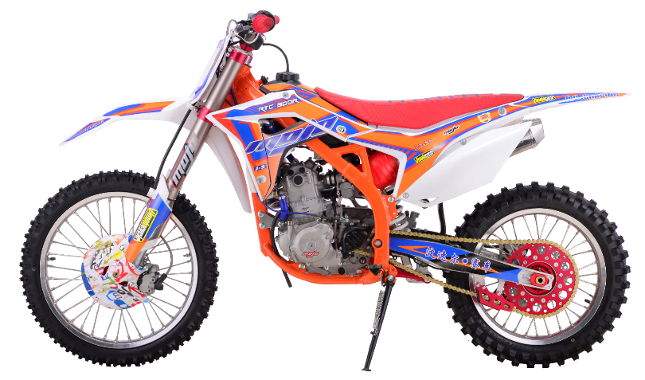

IMPORTANT REMARKS:
1.Formulas have been set in this sheet.Please do not change any content or format,otherwise it will take long time for us to confirm.
2."QTY" means the qty of spare parts included in the respective kit."ORDER QTY" means the qty of spare parts you want to order,which needs to be filled in the blank.
3.If you need additional spare parts,please fill in the blanks "SPECIFICATION" ,"ENGLISH NAME",and "ORDER QTY" in the "ADDITIONAL SPARE PARTS REQUIRED"column.
4.(For BSE ref. only)本清单配件状态根据订单号：2018Q09
5.更新日期：2019-3-6

DIAGRAM | Двигатель
 | POS. | ERP CODE | CHINESE NAME | SPECIFICATION | ENGLISH NAME | UNIT | 采购成本(元) | QTY | UNIT PRICE (EX WORKS) | ORDER QTY | TOTAL AMOUNT | REMARKS
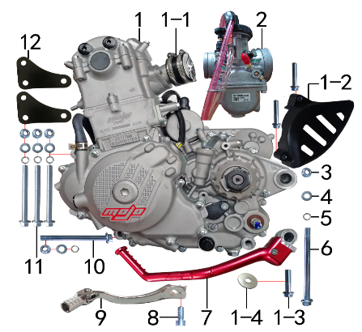 | 1 | L.300.NC10 | NC300CC发动机 | 电脚国六档抛丸水冷无石棉(操作臂加长)520x13T新款MOJO边盖两侧填红 进JQ-3V 启红色QD-34无变 配(继/点/整/高)(我司提供套缸总成) | engine | 台 |  | 1 |  |  | $0.00
 | 1-1 | 1.016.0270 | 化油器接口(含卡箍） | NC NC250-3#(15838-ME30-0200)卡箍2只(1583B-PE03-000000 |  | 套 |  | 1 |  |  | $0.00
 | 1-2 | 1.137.031A | 发动机左后边盖 | NC250 | engine chain cover | 个 |  | 1 |  |  | $0.00
 | 1-3 | 7.010.0130 | 六角法兰面螺栓 | M8*20蓝白锌 | bolt | 个 |  | 1 |  |  | $0.00
 | 1-4 |  | 平垫圈 | Φ8*Φ28*3镀锌 | flat washer | 个 |  | 1 |  |  | $0.00
 | 2 | 1.016.0148 | 化油器 | PWK35 主喷2.0 副喷4.2 打刻MOJO商标 | carburetor | 个 |  | 1 |  |  | $0.00
 | 3 | 7.140.0030 | 全金属六角法兰面锁紧螺母(GB6187) | M10*1.25蓝白锌（自锁） | nut | 个 |  | 5 |  |  | $0.00
 | 4 | 7.210.0130 | 平垫圈 | Φ10*Φ18*1.5镀锌 | flat washer | 个 |  | 5 |  |  | $0.00
 | 5 | 7.220.0030 | 弹簧垫圈 | Φ10 白锌 | spring washer | 个 |  | 5 |  |  | $0.00
 | 6 | 7.010.0630 | 发动机下吊挂六角法兰面螺栓 | M10*1.25*140蓝白锌(特制)10.9级 J5 | bolt | 个 |  | 1 |  |  | $0.00
 | 7 | 1.002.0161 | 启动杆 | NC MOJO 喷砂红色（QD-34） | kick start lever | 根 |  | 1 |  |  | $0.00
 | 8 | 7.070.0150 | 内六角圆柱头螺钉 | M8*20蓝白锌 | screw | 个 |  | 1 |  |  | $0.00
 | 9 | 1.001.0120 | 挂档杆 | 同力2# 银色 | gear shift lever | 根 |  | 1 |  |  | $0.00
 | 10 | 7.010.0610 | 发动机下吊挂六角法兰面螺栓 | M10*1.25*117蓝白锌(特制)10.9级 J1/J5 | bolt | 个 |  | 1 |  |  | $0.00
 | 11 | 7.010.0590 | 发动机前吊挂六角法兰面螺栓 | M10*1.25*110蓝白锌(特制)10.9级 J1/J5通用 | bolt | 个 |  | 3 |  |  | $0.00
 | 12 | 3.530.0170 | 吊片(待停) | J5发动机前 |  | 个 |  | 2 |  |  | $0.00

DIAGRAM | Выхлопная система
 | POS. | ERP CODE | CHINESE NAME | SPECIFICATION | ENGLISH NAME | UNIT | 采购成本(元) | QTY | UNIT PRICE (EX WORKS ) | ORDER QTY | TOTAL AMOUNT | REMARKS
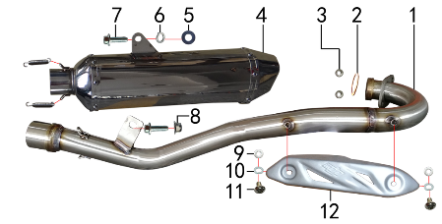 | 1 | 1.086.0660 | 排气管 | 2018款M2不锈钢(口径配小六角筒 不带增压包 焊MOJO防烫片螺母) | exhaust pipe | 根 |  | 1 |  |  | $0.00
 | 2 | 1.087.0030 | 排气管密封圈 | NC250(铜垫) | seal ring | 个 |  | 1 |  |  | $0.00
 | 3 | 7.170.0030 | 六角法兰面防滑螺母 | M8蓝白锌(打包专用) | nut | 个 |  | 2 |  |  | $0.00
 | 4 | 1.085.0020 | 排气筒 | 小六角不锈钢筒体(含附件新J5) | muffler | 个 |  | 1 |  |  | $0.00
 | 5 | 7.210.0090 | 平垫圈 | Φ8*Φ22镀锌 | flat washer | 个 |  | 1 |  |  | $0.00
 | 6 | 7.220.0020 | 弹簧垫圈 | Φ8 白锌 | spring washer | 个 |  | 1 |  |  | $0.00
 | 7 | 7.010.0140 | 六角法兰面螺栓 | M8*25蓝白锌 | bolt | 个 |  | 2 |  |  | $0.00
 | 8 | 7.140.0020 | 全金属六角法兰面锁紧螺母(GB6187) | M8蓝白锌（自锁） | nut | 个 |  | 1 |  |  | $0.00
 | 9 | 1.081.0080 | 防烫片 | 自制MOJO抛丸 不锈钢(304) | anti-scald plate | 个 |  | 1 |  |  | $0.00
 | 10 | 7.210.0040 | 平垫圈 | Φ6*Φ12镀锌 | flat washer | 个 |  | 2 |  |  | $0.00
 | 11 | 7.220.0010 | 弹簧垫圈 | Φ6 白锌 | spring washer | 个 |  | 2 |  |  | $0.00
 | 12 | 7.060.0020 | 内六角平圆头螺钉 | M6*10蓝白锌 | screw | 个 |  | 2 |  |  | $0.00

DIAGRAM | Траверса
 | POS. | ERP CODE | CHINESE NAME | SPECIFICATION | ENGLISH NAME | UNIT | 采购成本(元) | QTY | UNIT PRICE (EX WORKS ) | ORDER QTY | TOTAL AMOUNT | REMARKS
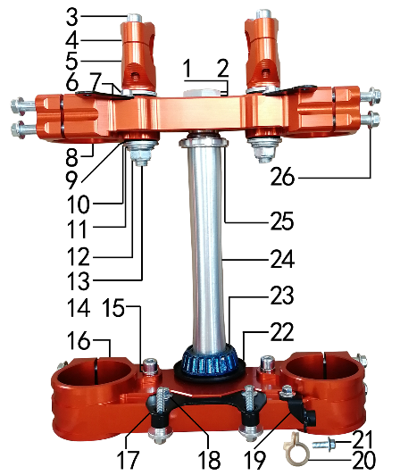 | 1 | 7.270.0060 | 方向柱锁紧螺母 | M26*1 | clamp locknut | 个 |  | 1 |  |  | $0.00
 | 2 | 7.210.0330 | 平垫圈 | Φ26*Φ35*1镀白锌(BSE250方向柱专用) | flat washer | 个 |  | 1 |  |  | $0.00
 | 3 | 7.070.0170 | 内六角圆柱头螺钉 | M8*30蓝白锌 | screw | 个 |  | 4 |  |  | $0.00
 | 4 | 4.080.0221 | 上压块 | CNC Φ28.8 橙色(MOJO状态) | handle bar holder upper | 块 |  | 2 |  |  | $0.00
 | 5 | 4.090.0251 | 下压块 | CNC Φ28.8 橙色(MOJO状态) | handle bar holder down | 块 |  | 2 |  |  | $0.00
 | 6 | 7.010.0000 | 六角法兰面螺栓 | M6*8蓝白锌 | bolt | 个 |  | 2 |  |  | $0.00
 | 7 | 3.520.0080 | 记分牌支架 | 高配J6上 配CNC方向器 黑色 | number plate bracket | 个 |  | 2 |  |  | $0.00
 | 8 | 4.060.0251 | 上联板 | CNC Φ54*192橙色(MOJO状态) | upper clamp | 块 |  | 1 |  |  | $0.00
 | 9 | 3.250.0030 | 橡胶缓冲块 | 锥度BSE250方向器 | rubber cushion down riser | 只 |  | 4 |  |  | $0.00
 | 10 | 7.210.0340 | 台阶垫圈 | Φ26*Φ30*3镀白锌(BSE250压块专用) | step washers down rise | 个 |  | 4 |  |  | $0.00
 | 11 | 7.210.0180 | 平垫圈 | Φ12*Φ24*1.5镀锌 | flat washer | 个 |  | 2 |  |  | $0.00
 | 12 | 7.140.0040 | 全金属六角法兰面锁紧螺母(GB6187) | M12*1.25蓝白锌（自锁） | nut | 个 |  | 2 |  |  | $0.00
 | 13 | 7.020.0100 | 下压块安装螺栓 | M12*1.25*72蓝白锌(铣平) | bolt | 个 |  | 2 |  |  | $0.00
 | 14 | 7.070.0140 | 内六角圆柱头螺钉 | M8*16蓝白锌 | screw | 个 |  | 2 |  |  | $0.00
 | 15 | 7.220.0020 | 弹簧垫圈 | Φ8 白锌 | spring washer | 个 |  | 2 |  |  | $0.00
 | 16 | 4.070.0221 | 下联板 | CNC Φ60*192橙色(MOJO状态) | down clamp | 块 |  | 1 |  |  | $0.00
 | 17 | 3.520.0085 | 记分牌支架 | 高配J6下 配CNC方向器 黑色 | number plate bracket | 个 |  | 1 |  |  | $0.00
 | 18 | 7.010.0010 | 六角法兰面螺栓 | M6*12蓝白锌 | bolt | 个 |  | 3 |  |  | $0.00
 | 19 | 3.750.0210 | 油管卡扣支架 | 高配J6 配CNC方向器 黑色 | oil pipe buckle bracket | 个 |  | 1 |  |  | $0.00
 | 20 | 7.430.0090 | 卡扣 | BSE250前刹车线 本色 | buckle plastic | 个 |  | 1 |  |  | $0.00
 | 21 | 7.010.0020 | 六角法兰面螺栓 | M6*16蓝白锌 | bolt | 个 |  | 1 |  |  | $0.00
 | 22 | 7.280.0020 | 防尘盖 | 新J5上下胶垫 内孔30 | dust seal | 个 |  | 2 |  |  | $0.00
 | 23 | 7.350.0090 | 锥度轴承 | Φ30*Φ55(32006) | bearing | 个 |  | 2 |  |  | $0.00
 | 24 | 4.100.0160 | 方向轴 | BSE250(7075铝273mm) | steering | 根 |  | 1 |  |  | $0.00
 | 25 | 7.270.0040 | 方向柱调节螺母 | CNC M30*1 | steering adjust nut | 个 |  | 1 |  |  | $0.00
 | 26 | 7.010.0172 | 六角法兰面螺栓 | M8*40蓝白锌(联板安装特制) | bolt | 个 |  | 8 |  |  | $0.00

DIAGRAM | Рама
 | POS. | ERP CODE | CHINESE NAME | SPECIFICATION | ENGLISH NAME | UNIT | 采购成本(元) | QTY | UNIT PRICE (EX WORKS ) | ORDER QTY | TOTAL AMOUNT | REMARKS
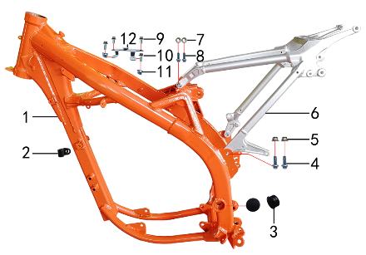 | 1 | 3.500.1420 | NC250/300车架 | 橙色 新J5大车头管 前限3#抬高(配刀型铝平叉，本田后刹孔距49) | frame | 个 |  | 1 |  |  | $0.00
 | 2 | 7.430.0060 | 卡扣 | 金吉黑色后刹尼龙 | buckle plastic | 个 |  | 1 |  |  | $0.00
 | 3 | 3.240.0020 | 平叉头胶塞 | φ32 | rubber | 个 |  | 2 |  |  | $0.00
 | 4 | 7.010.0391 | 六角法兰面螺栓 | M10*1.25*25蓝白锌10.9级 | bolt | 个 |  | 2 |  |  | $0.00
 | 5 | 7.140.0030 | 全金属六角法兰面锁紧螺母(GB6187) | M10*1.25蓝白锌（自锁） | nut | 个 |  | 2 |  |  | $0.00
 | 6 | 3.700.0300 | 铝后尾架 | BSE250 喷砂亚光银色 | alloy subframe | 个 |  | 1 |  |  | $0.00
 | 7 | 7.170.0030 | 六角法兰面防滑螺母 | M8蓝白锌(打包专用) | nut | KG |  | 2 |  |  | $0.00
 | 8 | 7.010.0140 | 六角法兰面螺栓 | M8*25蓝白锌 | bolt | 个 |  | 2 |  |  | $0.00
 | 9 | 7.010.0010 | 六角法兰面螺栓 | M6*12蓝白锌 | bolt | 个 |  | 2 |  |  | $0.00
 | 10 | 7.010.0020 | 六角法兰面螺栓 | M6*16蓝白锌 | bolt | 个 |  | 2 |  |  | $0.00
 | 11 | 7.190.0010 | 卡片螺母 | M6 蓝白锌（522） | nut | 个 |  | 2 |  |  | $0.00
 | 12 | 3.740.0060 | 固定片 | BSE250空滤盒 磨砂银 | fixed | 片 |  | 1 |  |  | $0.00

DIAGRAM | Подножки
 | POS. | ERP CODE | CHINESE NAME | SPECIFICATION | ENGLISH NAME | UNIT | 采购成本(元) | QTY | UNIT PRICE (EX WORKS ) | ORDER QTY | TOTAL AMOUNT | REMARKS
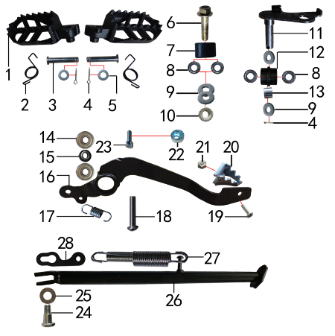 | 1 | 3.570.0095 | 脚蹬 | 铸钢黑色(左右) 补充加工10.2孔 | foot rest | 副 |  | 1 |  |  | $0.00
 | 2 | 3.590.0030 | 脚蹬扭簧 | 电泳 (不锈钢型 左、右) | foot rest spring | 副 |  | 1 |  |  | $0.00
 | 3 | 7.240.0036 | 圆柱销 | Φ10*45蓝白锌 10.9级 | cylindrical pin | 根 |  | 2 |  |  | $0.00
 | 4 | 7.230.0030 | 开口销 | Φ2.5*16 白锌 | cotter pin | 根 |  | 3 |  |  | $0.00
 | 5 | 7.210.0120 | 平垫圈 | Φ10*Φ16*1.0镀锌 | flat washer | 个 |  | 2 |  |  | $0.00
 | 6 | 7.010.0420 | 六角法兰面螺栓 | M10*1.25*40蓝白锌 | bolt | 个 |  | 1 |  |  | $0.00
 | 7 | 2.060.0010 | 涨紧轮 | BSE MOTO 黑色 | tensioner roller | 个 |  | 1 |  |  | $0.00
 | 8 | 7.390.0200 | 全封闭轴承 | 6900 | bearing | 个 |  | 4 |  |  | $0.00
 | 9 | 7.210.0130 | 平垫圈 | Φ10*Φ18*1.5镀锌 | flat washer | 个 |  | 4 |  |  | $0.00
 | 10 | 7.170.0040 | 六角法兰面防滑螺母 | M10*1.25蓝白锌 | nut | 个 |  | 1 |  |  | $0.00
 | 11 | 2.070.0060 | 涨紧轮固定焊接组件 | 涨紧轮(J5) 黑色 | tensioner bracket | 个 |  | 1 |  |  | $0.00
 | 12 | 2.060.0016 | 涨紧轮 | BSE MOTO 黑色橡胶中凸(耐磨) | tensioner roller | 个 |  | 1 |  |  | $0.00
 | 13 | 3.340.0330 | 摇臂平叉连接内衬套 | Ф18*Ф12.5*13.5mm J2/T9/PH10(030) | spacer | 个 |  | 1 |  |  | $0.00
 | 14 | 7.390.0010 | 全封闭轴承 | 608 | bearing | 个 |  | 2 |  |  | $0.00
 | 15 | 7.210.0110 | 平垫圈 | Φ9*Φ17*2.5毛坯(金工制作) | flat washer | 个 |  | 1 |  |  | $0.00
 | 16 | 4.260.0240 | 脚刹杆 | 新J1上弯式(不带头)黑色 | fairings support | 根 |  | 1 |  |  | $0.00
 | 17 | 4.270.0100 | 脚刹杆弹簧 | J2 (总长28.4) | foot brake spring brake pedal | 根 |  | 1 |  |  | $0.00
 | 18 | 7.120.0211 | 不锈钢半圆内六角 | M8*30 | screw | 个 |  | 1 |  |  | $0.00
 | 19 | 7.060.0033 | 内六角平圆头螺钉 | M6*16蓝白锌 | screw | 个 |  | 1 |  |  | $0.00
 | 20 | 4.280.0030 | 脚刹杆头 | 铁 BSK(J1/J5) 银色 | brake lever tip | 个 |  | 1 |  |  | $0.00
 | 21 | 7.150.0010 | 全金属六角锁紧螺母(GB6184) | M6蓝白锌（自锁） | nut | 个 |  | 1 |  |  | $0.00
 | 22 | 7.440.0010 | 后刹限位偏心轮 | Ф18*Ф6.5*9电镀 J1/J2/J5通用 | rear brake limit eccenter | 个 |  | 1 |  |  | $0.00
 | 23 | 7.070.0060 | 内六角圆柱头螺钉 | M6*16蓝白锌 | screw | 个 |  | 1 |  |  | $0.00
 | 24 | 7.030.0010 | 外六角台阶螺栓 | M10*25镀白锌 | hexagon step bolt | 个 |  | 1 |  |  | $0.00
 | 25 | 7.210.0180 | 平垫圈 | Φ12*Φ24*1.5镀锌 | flat washer | 个 |  | 1 |  |  | $0.00
 | 26 | 3.610.0206 | 边支撑 | 340mm变径黑色窄头(新J1专用18/21) | side stand | 个 |  | 1 |  |  | $0.00
 | 27 | 3.620.0020 | 边支撑弹簧 | 129mm J1 双 | side stand spring | 付 |  | 1 |  |  | $0.00
 | 28 | 3.620.0030 | 边支撑弹簧挂板 | J1/J5 黑色 | side stand spring hook | 个 |  | 1 |  |  | $0.00

DIAGRAM | Подвеска заднего амортизатора
 | POS. | ERP CODE | CHINESE NAME | SPECIFICATION | ENGLISH NAME | UNIT | 采购成本(元) | QTY | UNIT PRICE (EX WORKS ) | ORDER QTY | TOTAL AMOUNT | REMARKS
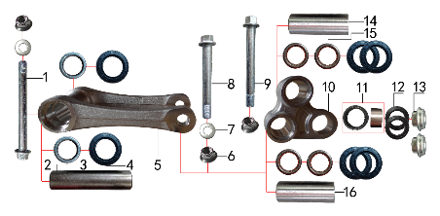 | 1 | 7.010.0791 | 六角法兰面螺栓 | M12*1.25*140蓝白锌(特制)10.9级 | bolt | 个 |  | 1 |  |  | $0.00
 | 2 | 3.340.0341 | 拉杆车架连接衬套 | Φ20*Φ12*82mm (BSE250铝车架)轴承钢 | spacer | 个 |  | 1 |  |  | $0.00
 | 3 | 7.360.0010 | 滚针轴承 | HK2012 | needle bearing | 个 |  | 2 |  |  | $0.00
 | 4 | 7.330.0010 | 油封 | Φ20*32*5 | seal | 只 |  | 6 |  |  | $0.00
 | 5 | 3.160.0020 | 摇架叉 | KTM(250CC)U形 银色 | tie rod suspension | 个 |  | 1 |  |  | $0.00
 | 6 | 7.140.0040 | 全金属六角法兰面锁紧螺母(GB6187) | M12*1.25蓝白锌（自锁） | nut | 个 |  | 3 |  |  | $0.00
 | 7 | 7.210.0180 | 平垫圈 | Φ12*Φ24*1.5镀锌 | flat washer | 个 |  | 2 |  |  | $0.00
 | 8 | 7.010.0720 | 摇臂拉杆安装螺栓 | M12*1.25*95蓝白锌(定制)10.9级 J1/J2/J5/T9/PH10通用 | linkage | 个 |  | 1 |  |  | $0.00
 | 9 | 7.010.0731 | 摇臂平叉六角法兰螺栓 | M12*1.25*107蓝白锌10.9级 | bolt | 个 |  | 1 |  |  | $0.00
 | 10 | 3.170.0020 | 三角摇臂 | KTM(250CC)YJ-3 银色 | linkage | 个 |  | 1 |  |  | $0.00
 | 11 | 7.360.0160 | 滚针轴承 | HK1913(满针带衬套) | needle bearing | 个 |  | 1 |  |  | $0.00
 | 12 | 7.330.0350 | 专用油封 | 铝三角摇臂(Φ18*Φ26*3) | seal | 只 |  | 2 |  |  | $0.00
 | 13 | 3.340.0390 | 后减摇臂外衬套 | Ф10*9.5-Ф14*5 镀白锌(铝摇臂专用) | spacer | 个 |  | 2 |  |  | $0.00
 | 14 | 3.340.0321 | 摇臂平叉连接内衬套(新刀型款J5) | Φ20*Φ12*55mm J1/J5 轴承钢 | spacer | 个 |  | 1 |  |  | $0.00
 | 15 | 7.360.0081 | 滚针轴承 | HK2020(FY满针) | needle bearing | 个 |  | 4 |  |  | $0.00
 | 16 | 3.340.0291 | 摇臂拉杆连接内衬套 | Φ20*Φ12*54mm J1/J5 轴承钢(库存用完用长度55mm状态) | spacer | 个 |  | 1 |  |  | $0.00

DIAGRAM | Маятник задней подвески
 | POS. | ERP CODE | CHINESE NAME | SPECIFICATION | ENGLISH NAME | UNIT | 采购成本(元) | QTY | UNIT PRICE (EX WORKS ) | ORDER QTY | TOTAL AMOUNT | REMARKS
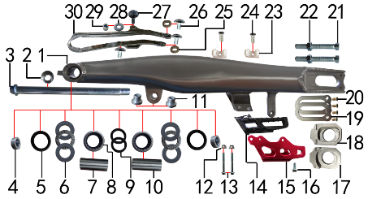 | 1 | 3.510.0160 | 刀型铝平叉 | 18寸(2015款J5)含滚针轴承 抛光拉丝 | swingarm | 个 |  | 1 |  |  | $0.00
 | 2 | 7.140.0060 | 全金属六角法兰面锁紧螺母(GB6187) | M16蓝白锌（自锁） | nut | 个 |  | 1 |  |  | $0.00
 | 3 | 3.320.0030 | 平叉轴 | 蓝白锌Φ17*262*M16*1.5(J1/J5)法兰面 10.9级 | swingarm axle | 根 |  | 1 |  |  | $0.00
 | 4 | 3.340.0051 | 刀型铝平叉外隔套 | Ф28*Ф17.5*10.5mm J5 镀白锌 | spacer | 个 |  | 2 |  |  | $0.00
 | 5 | 7.330.0061 | 骨架油封 | Φ28*37*5 | seal | 只 |  | 2 |  |  | $0.00
 | 6 | 7.370.0020 | 平面推力轴承 | Φ22*Φ36*6 | bearing | 个 |  | 2 |  |  | $0.00
 | 7 | 3.340.0071 | 铝平叉右隔套(新刀型款J5) | Ф22*Ф17*51mm J5 轴承钢 |  | 个 |  | 1 |  |  | $0.00
 | 8 | 7.360.0150 | 滚针轴承 | HK222930 | needle bearing | 个 |  | 2 |  |  | $0.00
 | 9 | 7.330.0031 | 骨架油封 | Φ22*29*4 | seal | 只 |  | 2 |  |  | $0.00
 | 10 | 3.340.0061 | 铝平叉左隔套(新刀型款J5) | Ф22*Ф17*53mm J5 轴承钢 |  | 个 |  | 1 |  |  | $0.00
 | 11 | 3.340.0370 | 刀型铝平叉台阶衬套 | Ф23.5*Ф12*18.5-Ф16*13.5mm(浩旭）镀白锌(030) | spacer | 个 |  | 2 |  |  | $0.00
 | 12 | 7.140.0010 | 全金属六角法兰面锁紧螺母(GB6187) | M6蓝白锌（自锁） | nut | 个 |  | 2 |  |  | $0.00
 | 13 | 7.010.0081 | 六角法兰面螺栓 | M6*50蓝白锌 | bolt | 个 |  | 2 |  |  | $0.00
 | 14 | 2.100.0090 | 调链器 | 新款J5(左右) | chain guide | 套 |  | 1 |  |  | $0.00
 | 15 | 2.110.0025 | 调链器保护罩 | CRF250款(新J5) 氧化红色 | chain guide plate | 个 |  | 1 |  |  | $0.00
 | 16 | 7.010.0020 | 六角法兰面螺栓 | M6*16蓝白锌 | bolt | 个 |  | 1 |  |  | $0.00
 | 17 | 3.690.0111 | 铝千斤片 | BSE250亚银(右) | chain adjuster | 只 |  | 1 |  |  | $0.00
 | 18 | 3.690.0110 | 铝千斤片 | BSE250亚银(左沉) | chain adjuster | 只 |  | 1 |  |  | $0.00
 | 19 | 3.350.0051 | 平叉挡片 | 新刀型铝平叉(白锌) | washer | 个 |  | 2 |  |  | $0.00
 | 20 | 7.090.0050 | 十字槽沉头螺钉 | M5*10蓝白锌 | screw | 个 |  | 4 |  |  | $0.00
 | 21 | 7.020.0081 | 六角头螺栓 | M8*60 全牙 S10 蓝白锌 10.9级 | bolt | 个 |  | 2 |  |  | $0.00
 | 22 | 7.180.0040 | 六角螺母 | M8 S12 蓝白锌 | nut | 个 |  | 2 |  |  | $0.00
 | 23 | 7.430.0030 | 后刹管夹 | BSE250 双孔φ12 本色 (BSE250-24) | rear brake pipe buckle | 个 |  | 2 |  |  | $0.00
 | 24 | 7.090.0040 | 十字槽沉头螺钉 | M6*16蓝白锌 | screw | 个 |  | 2 |  |  | $0.00
 | 25 | 3.350.0070 | MOJO平叉护套垫片 | 椭圆形(电镀) | chain slider washer | 个 |  | 2 |  |  | $0.00
 | 26 | 7.050.0011 | 内六角大扁头螺钉 | M6*12蓝白锌 | screw | 个 |  | 3 |  |  | $0.00
 | 27 | 7.050.0030 | 内六角大扁头螺钉 | M6*25蓝白锌 | screw | 个 |  | 1 |  |  | $0.00
 | 28 | 7.210.0070 | 平垫圈 | Φ6*Φ18*1.5镀锌 | flat washer | 个 |  | 1 |  |  | $0.00
 | 29 | 3.330.0070 | 尾灯支架安装隔套 | Φ8*Φ14*13镀白锌 | spacer | 个 |  | 1 |  |  | $0.00
 | 30 | 3.350.0026 | 平叉护套 | MOJO 黑色橡胶(耐磨) | chain slider | 个 |  | 1 |  |  | $0.00

DIAGRAM | Амортизаторы
 | POS. | ERP CODE | CHINESE NAME | SPECIFICATION | ENGLISH NAME | UNIT | 采购成本(元) | QTY | UNIT PRICE (EX WORKS ) | ORDER QTY | TOTAL AMOUNT | REMARKS
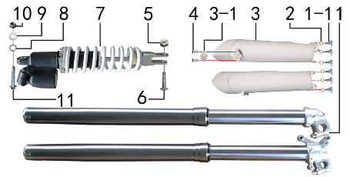 | 1 | 3.270.1352 | 前减震 | 正林 910mm*54*60浅灰色双调(本田下脚)配护板 | front fork | 副 |  | 1 |  |  | $0.00
 | 1-1 | 7.080.0050 | 伞头内六角螺丝 | 台阶 M6*9白锌 8.8级 （525） | screw | 个 |  | 6 |  |  | $0.00
 | 2 | 7.210.0120 | 平垫圈 | Φ10*Φ16*1.0镀锌 | flat washer | 个 |  | 6 |  |  | $0.00
 | 3 | 3.290.0150 | 前减震保护片 | 本田款全包 白色 | front fork protection | 付 |  | 1 |  |  | $0.00
 | 4 | 7.100.0050 | 十字槽盘头自攻螺钉 | 4.2*16白锌 | screw | 个 |  | 2 |  |  | $0.00
 | 5 | 7.150.0050 | 全金属六角锁紧螺母(GB6184) | M10x1.25蓝白锌（自锁） | nut | 个 |  | 1 |  |  | $0.00
 | 6 | 7.010.0430 | 后减震下安装螺栓 | M10*1.25*44蓝白锌10.9级（520） | rear shock down | 个 |  | 1 |  |  | $0.00
 | 7 | 3.280.0848 | 后减震 | 正林 NC新款 480mm白色弹外置双调 黑色联体气包 | rear shock | 根 |  | 1 |  |  | $0.00
 | 8 | 7.220.0030 | 弹簧垫圈 | Φ10 白锌 | spring washer | 个 |  | 1 |  |  | $0.00
 | 9 | 7.210.0130 | 平垫圈 | Φ10*Φ18*1.5镀锌 | flat washer | 个 |  | 1 |  |  | $0.00
 | 10 | 7.140.0030 | 全金属六角法兰面锁紧螺母(GB6187) | M10*1.25蓝白锌（自锁） | nut | 个 |  | 1 |  |  | $0.00
 | 11 | 7.010.0530 | 后减震上六角法兰面螺栓 | M10*1.25*60蓝白锌10.9级 J2 | rear shock up | 个 |  | 1 |  |  | $0.00

DIAGRAM | Руль
 | POS. | ERP CODE | CHINESE NAME | SPECIFICATION | ENGLISH NAME | UNIT | 采购成本(元) | QTY | UNIT PRICE (EX WORKS ) | ORDER QTY | TOTAL AMOUNT | REMARKS
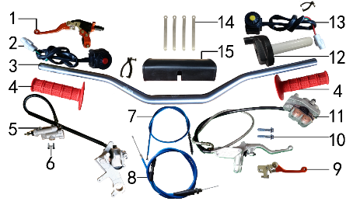 | 1 | 4.290.0611 | 离合手柄总成 | CRF 折叠款(CNC橙色）带座 不带风门柄 | clutch lever | 只 |  | 1 |  |  | $0.00
 | 2 | 5.130.0035 | 开关 | 红色一点式熄火(防水) 线长430mm | switch | 个 |  | 1 |  |  | $0.00
 | 3 | 4.010.0400 | 铝车把 | HR-CB002-112 喷砂阳极枪色雷雕(7075) | handle bar | 根 |  | 1 |  |  | $0.00
 | 4 | 4.030.0080 | 把套 | 红色(软) | grips | 付 |  | 1 |  |  | $0.00
 | 5 | 4.170.0221 | 后碟刹器BSE250 | CRF本色氧化 49孔距78顶杆长度黑色橡胶耐高压油管长度600mm(711) | rear brake system | 套 |  | 1 |  |  | $0.00
 | 5-1 | 4.450.0200 | 摩擦片 | BSE250后(烧结)711 | brake pads | 副 |  | 1 |  |  | $0.00
 | 5-2 | 4.410.0125 | 上泵总成 | CRF后刹(顶杆长78mm)(711) | master cylinder | 套 |  | 1 |  |  | $0.00
 | 5-3 | 4.420.0105 | 下泵总成 | CRF后刹(711) | brake disc | 套 |  | 1 |  |  | $0.00
 | 5-4 | 4.190.0165 | 后碟刹高压油管 | CRF 黑色橡胶耐高压油管长度600mm(711) | rear break hose | 根 |  | 1 |  |  | $0.00
 | 6 | 7.060.0040 | 内六角平圆头螺钉 | M6*20蓝白锌 10.9级 | screw | 个 |  | 2 |  |  | $0.00
 | 7 | 4.120.0171 | 离合线 | 1050+85 mojo蓝色 | clutch cable | 根 |  | 1 |  |  | $0.00
 | 8 | 4.110.0365 | 油门线 | 960+140双调 mojo蓝色 | throttle line | 根 |  | 1 |  |  | $0.00
 | 9 | 4.310.0511 | 刹车手柄 | 配凯凌上泵 (CNC橙色) 折叠柄 | brake lever | 只 |  | 1 |  |  | $0.00
 | 10 | 7.010.0170 | 六角法兰面螺栓 | M8*40蓝白锌 | bolt | 个 |  | 2 |  |  | $0.00
 | 11 | 4.160.0191 | 前碟刹器BSE250 | CRF本色氧化 油管长度1230mm(711) | front brake system | 套 |  | 1 |  |  | $0.00
 | 11-1 | 4.450.0190 | 摩擦片 | BSE250前(烧结)711 | brake pads | 副 |  | 1 |  |  | $0.00
 | 11-2 | 4.410.0115 | 上泵总成 | CRF前刹(711) | master cylinder | 套 |  | 1 |  |  | $0.00
 | 11-3 | 4.420.0095 | 下泵总成 | CRF前刹(711) | brake disc | 套 |  | 1 |  |  | $0.00
 | 11-4 | 4.180.0130 | 前碟刹高压油管 | 本田款 1230mm |  | 根 |  | 1 |  |  | $0.00
 | 12 | 4.050.0130 | 油门座 | liKEE黑色铝(含把芯) | accelerater | 付 |  | 1 |  |  | $0.00
 | 13 | 5.130.0055 | 开关 | 黄色一点式启动(防水) 线长430mm | switch | 个 |  | 1 |  |  | $0.00
 | 14 | 8.010.0080 | 扎带 | MOJO弹性 75mm | tie | 根 |  | 4 |  |  | $0.00
 | 15 | 6.040.0040 | 新款方形护胸 | 内宽72mm | handlebar pad | 个 |  | 1 |  |  | $0.00

DIAGRAM | Колесо переднее
 | POS. | ERP CODE | CHINESE NAME | SPECIFICATION | ENGLISH NAME | UNIT | 采购成本(元) | QTY | UNIT PRICE (EX WORKS ) | ORDER QTY | TOTAL AMOUNT | REMARKS
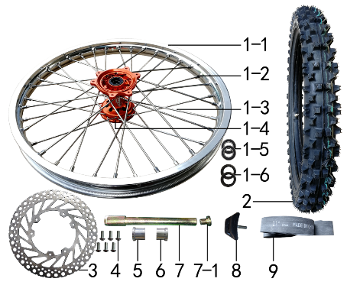 | 1 | 3.070.0522 | 前轮毂总成 | 老款CRF CNC橘色36H鼓芯打MOJO 我司MOJO1.60*21银色铝圈轴孔20mm不锈钢8K辐条 | front rim | 套 |  | 1 |  |  | $0.00
 | 1-1 | 3.020.1290 | 铝圈 | WM 1.60*21银色（7116-1）2只气门孔 MOJO |  | 个 |  | 1 |  |  | $0.00
 | 1-2 | 3.050.0020 | 辐条螺帽 | 8K 镀铬 | spokes nut | 个 |  | 36 |  |  | $0.00
 | 1-3 | 3.040.0101 | 辐条(含辐条螺母) | 前轮21寸 450 不锈钢(8K)240mm | spoke/spokes nut | 根 |  | 36 |  |  | $0.00
 | 1-4 | 3.010.0260 | 毂芯 | CRF老款 CNC前橙色(36H) 激光MOJO | hub | 个 |  | 1 |  |  | $0.00
 | 1-5 | 7.390.0230 | 全封闭轴承 | 6904 | bearing | 个 |  | 2 |  |  | $0.00
 | 1-6 | 7.330.0056 | 油封 | Φ26*37*7 | seal | 只 |  | 2 |  |  | $0.00
 | 1-7 | 3.141.0010 | 鼓芯内衬套 | 新J5 CNC鼓芯前 |  | 根 |  | 1 |  |  | $0.00
 | 2 | 3.090.0426 | 伊诺华深齿轮胎 | 80/100-21(IA-3207) | tyre | 套 |  | 1 |  |  | $0.00
 | 2-1 | 3.090.0425 | 伊诺华深齿内胎 | 80/100-21 | inner tube | 个 |  | 1 |  |  | $0.00
 | 2-2 | 3.090.0421 | 伊诺华深齿外胎 | 80/100-21 | tyre | 个 |  | 1 |  |  | $0.00
 | 3 | 4.230.0170 | 前碟刹盘 | BSK Φ238*100圆平(PO63) | front brake disc | 片 |  | 1 |  |  | $0.00
 | 4 | 7.060.0030 | 内六角平圆头螺钉 | M6*14蓝白锌 10.9级 | screw | 个 |  | 6 |  |  | $0.00
 | 5 | 3.330.0860 | 前轮右隔套 | Ф30*Ф20.2*24-Ф26蓝白锌 J1/J5前轮左隔套 | front wheel axle spacer R | 个 |  | 1 |  |  | $0.00
 | 6 | 3.330.0865 | 前轮左隔套 | Ф30*Ф20.2*25-Ф26蓝白锌 J6前轮左隔套 | front wheel axle spacer L | 个 |  | 1 |  |  | $0.00
 | 7 | 3.130.0011 | 前轮轴 | 内六角镀彩锌Φ20*217-台阶Φ25-44mm 含螺母（523） | front wheel axle | 根 |  | 1 |  |  | $0.00
 | 7-1 | 3.130.0020 | 前轮轴螺母 | M16*1.5*23 镀彩锌 |  | 个 |  | 1 |  |  | $0.00
 | 8 | 3.110.0020 | 内胎防滑锁 | 1.60铝 | rim lock -slloy | 个 |  | 1 |  |  | $0.00

DIAGRAM | Колесо заднее
 | POS. | ERP CODE | CHINESE NAME | SPECIFICATION | ENGLISH NAME | UNIT | 采购成本(元) | QTY | UNIT PRICE (EX WORKS ) | ORDER QTY | TOTAL AMOUNT | REMARKS
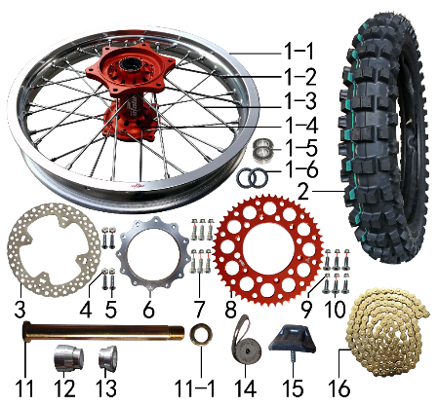 | 1 | 3.080.0322 | 后轮毂总成 | 老款CRF CNC橘色32H鼓芯打MOJO 我司MOJO2.15*18银色铝圈轴孔25mm不锈钢8K辐条 | rear wheel | 套 |  | 1 |  |  | $0.00
 | 1-1 | 3.020.1340 | 铝圈 | WM 2.15*18银色（7116-1）2只气门孔 MOJO |  | 个 |  | 1 |  |  | $0.00
 | 1-2 | 3.050.0020 | 辐条螺帽 | 8K 镀铬 | spokes nut | 个 |  | 32 |  |  | $0.00
 | 1-3 | 3.040.0346 | 辐条(含辐条螺母) | 后轮18寸 450内不锈钢193mm(8K) | spoke/spokes nut | 根 |  | 16 |  |  | $0.00
 | 1-3 | 3.040.0336 | 辐条(含辐条螺母) | 后轮18寸 450外不锈钢(8K)198mm | spoke/spokes nut | 根 |  | 16 |  |  | $0.00
 | 1-4 | 3.010.0270 | 毂芯 | CRF老款 CNC后橙色(32H) 激光MOJO | hub | 个 |  | 1 |  |  | $0.00
 | 1-5 | 7.390.0240 | 全封闭轴承 | 6905 | bearing | 个 |  | 4 |  |  | $0.00
 | 1-6 | 7.330.0103 | 油封 | Φ33*43*7 | seal | 只 |  | 2 |  |  | $0.00
 | 2 | 3.090.0402 | 伊诺华深齿轮胎 | 100/90-18(IA-3205) | tyre | 套 |  | 1 |  |  | $0.00
 | 2-1 | 3.090.0410 | 伊诺华深齿内胎 | 100/90-18 | inner tube | 个 |  | 1 |  |  | $0.00
 | 2-2 | 3.090.0411 | 伊诺华深齿外胎 | 100/90-18 | tyre | 个 |  | 1 |  |  | $0.00
 | 3 | 4.240.0150 | 后碟刹盘 | BSK Φ240*121圆平(PO65) | rear disc | 片 |  | 1 |  |  | $0.00
 | 4 | 7.150.0010 | 全金属六角锁紧螺母(GB6184) | M6蓝白锌（自锁） | nut | 个 |  | 4 |  |  | $0.00
 | 5 | 7.060.0040 | 内六角平圆头螺钉 | M6*20蓝白锌 10.9级 | screw | 个 |  | 4 |  |  | $0.00
 | 6 | 2.130.0010 | 链轮座 | CNC 银色7075(BSK) | sprocket bracket | 个 |  | 1 |  |  | $0.00
 | 7 | 7.070.0171 | 内六角圆柱头螺钉 | M8*32蓝白锌 10.9级 | screw | 个 |  | 6 |  |  | $0.00
 | 8 | 2.040.0601 | 链轮 | 520*125*52 CNC橙色(MOJO商标) | sprocket | 个 |  | 1 |  |  | $0.00
 | 9 | 7.140.0020 | 全金属六角法兰面锁紧螺母(GB6187) | M8蓝白锌（自锁） | nut | 个 |  | 12 |  |  | $0.00
 | 10 | 7.040.0050 | 内六角沉头螺钉 | M8*30蓝白锌 10.9级 | screw | 个 |  | 6 |  |  | $0.00
 | 11 | 3.130.0040 | 后轮轴 | 镀彩锌Φ25*259-扁方Φ40-28mm 含螺母（523） | rear wheel axle | 根 |  | 1 |  |  | $0.00
 | 11-1 | 3.130.0050 | 后轮轴螺母 | M24*1.5 镀彩锌 |  | 个 |  | 1 |  |  | $0.00
 | 12 | 3.330.0930 | 后轮左隔套 | Ф36*Ф25.2*33-Ф32蓝白锌 J2/T9/189通用 | rear wheel axle spacer L | 个 |  | 1 |  |  | $0.00
 | 13 | 3.330.0891 | 后轮右隔套 | Ф36*Ф25.2*21-Ф32蓝白锌 J5后轮右隔套(配新款本田后碟刹) | rear wheel axle spacer R | 个 |  | 1 |  |  | $0.00
 | 14 | 3.030.0060 | 衬带 | 18寸 | belt | 个 |  | 1 |  |  | $0.00
 | 15 | 3.110.0050 | 内胎防滑锁 | 2.15铝 | rim lock -slloy | 个 |  | 1 |  |  | $0.00
 | 16 | 2.010.0455 | KMC链条 | 520*116L镀金 | chain | 根 |  | 1 |  |  | $0.00

DIAGRAM | Воздушный фильтр
 | POS. | ERP CODE | CHINESE NAME | SPECIFICATION | ENGLISH NAME | UNIT | 采购成本(元) | QTY | UNIT PRICE (EX WORKS ) | ORDER QTY | TOTAL AMOUNT | REMARKS
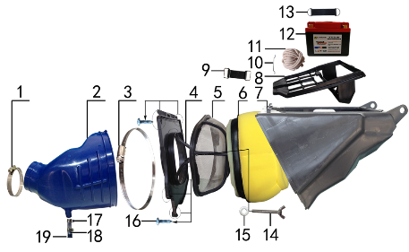 | 1 | 1.030.0055 | 不锈钢抱箍 | Φ51-70 宽度10mm | stainless hoop | 个 |  | 1 |  |  | $0.00
 | 2 | 1.028.0125 | 空滤器喉管 | PWK35(Φ58) 蓝色 | rubber connector | 个 |  | 1 |  |  | $0.00
 | 3 | 1.030.0100 | 不锈钢抱箍 | Φ160-180 宽度9mm | stainless hoop | 个 |  | 1 |  |  | $0.00
 | 4 | 1.031.0070 | 空滤器前盖 | BSE250-19 我司提供铝螺套 | front cover of air filter | 个 |  | 1 |  |  | $0.00
 | 5 | 1.034.0090 | 空滤器海绵支架 | BSE250-22 我司提供自制防火星网 | bracket of air filter sponge | 个 |  | 1 |  |  | $0.00
 | 6 | 1.029.0091 | 空滤器滤芯 | BSE450(海绵) 印红色MOJO 我司提供密封条 | sponge element | 个 |  | 1 |  |  | $0.00
 | 7 | 1.032.0060 | 空滤器后盖 | BSE250-20 | air filter rear cover | 个 |  | 1 |  |  | $0.00
 | 8 | 3.630.0140 | 电池盒 | BSE250-23 黑色 | battery box | 个 |  | 1 |  |  | $0.00
 | 9 | 6.310.0040 | 橡胶绷带 | MOJO L85MM | rubber belt | 根 |  | 1 |  |  | $0.00
 | 10 | 1.034.0150 | 空滤器盒铁丝卡 | BSE250 φ2.3不锈钢 | buckle | 根 |  | 1 |  |  | $0.00
 | 11 | 9.090.0080 | 空滤器密封条 | Φ3.0 |  | 米 |  | 0.7 |  |  | $0.00
 | 12 | 5.020.0100 | 锂电池 | WTX6L-MF(Wstandaad) | lithium battery | 只 |  | 1 |  |  | $0.00
 | 13 | 6.310.0050 | 橡胶绷带 | MOJO L105MM | rubber belt | 根 |  | 1 |  |  | $0.00
 | 14 | 7.130.0010 | 蝶形螺钉 | M6*40 | batterfly screw | 个 |  | 1 |  |  | $0.00
 | 15 | 7.210.0070 | 平垫圈 | Φ6*Φ18*1.5镀锌 | flat washer | 个 |  | 1 |  |  | $0.00
 | 16 | 7.100.0050 | 十字槽盘头自攻螺钉 | 4.2*16白锌 | screw | 个 |  | 6 |  |  | $0.00
 | 17 | 7.290.0030 | 油管卡扣 | Φ13.5(J6空滤器用) | clip | 个 |  | 2 |  |  | $0.00
 | 18 | 9.200.0030 | 透明管 | Φ12 | transparent pipe | 卷 |  | 0.3 |  |  | $0.00
 | 19 | 1.083.0050 | 圆管堵头 | φ12.5橡胶黑色 | cover | 个 |  | 1 |  |  | $0.00

DIAGRAM | Электрика
 | POS. | ERP CODE | CHINESE NAME | SPECIFICATION | ENGLISH NAME | UNIT | 采购成本(元) | QTY | UNIT PRICE (EX WORKS ) | ORDER QTY | TOTAL AMOUNT | REMARKS
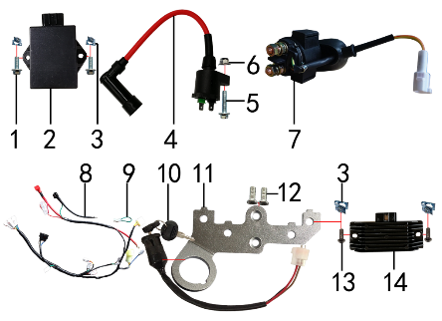 | 1 | 7.010.0020 | 六角法兰面螺栓 | M6*16蓝白锌 | bolt | 个 |  | 2 |  |  | $0.00
 | ★2 | 5.090.0140 | 点火器 | NC250(DCI-ZSE30-001) | CDI | 个 |  | 1 |  |  | $0.00
 | 3 | 7.190.0010 | 卡片螺母 | M6 蓝白锌（522） | nut | 个 |  | 4 |  |  | $0.00
 | 4 | 5.030.0065 | 高压包 | 110CC红色(GY6)(线长280mm) | electric coil | 个 |  | 1 |  |  | $0.00
 | 5 | 7.010.0040 | 六角法兰面螺栓 | M6*25蓝白锌 | bolt | 个 |  | 1 |  |  | $0.00
 | 6 | 7.140.0010 | 全金属六角法兰面锁紧螺母(GB6187) | M6蓝白锌（自锁） | nut | 个 |  | 1 |  |  | $0.00
 | ★7 | 5.060.0025 | 继电器 | 12V(防水插件) 线长160mm | relay | 个 |  | 1 |  |  | $0.00
 | ★8 | 5.010.0510 | 总线 | 歼6 防水插件 | wire harness | 套 |  | 1 |  |  | $0.00
 | 9 | 5.160.0090 | 短接线 | 离合防水(二插) | short wire | 根 |  | 1 |  |  | $0.00
 | ★10 | 5.150.0045 | 电门锁 | 3档3线防水插件 折叠钥匙 线长200mm | circuit switch | 个 |  | 1 |  |  | $0.00
 | 11 | 3.740.0075 | 固定片 | CB300/NC450整流器3.5mm(含电门锁孔) 铝 银色 | fixed | 片 |  | 1 |  |  | $0.00
 | 12 | 7.090.0020 | 十字槽沉头螺钉 | M6*10蓝白锌 | screw | 个 |  | 2 |  |  | $0.00
 | 13 | 7.120.0180 | 不锈钢半圆内六角 | M6*16 | screw | 个 |  | 2 |  |  | $0.00
 | ★14 | 5.050.0060 | 整流器 | NC250 | rectifier | 个 |  | 1 |  |  | $0.00

DIAGRAM | Облицовка
 | POS. | ERP CODE | CHINESE NAME | SPECIFICATION | ENGLISH NAME | UNIT | 采购成本(元) | QTY | UNIT PRICE (EX WORKS ) | ORDER QTY | TOTAL AMOUNT | REMARKS
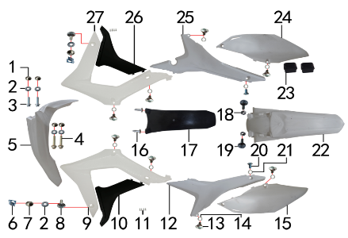 | 1 | 3.340.0420 | 台阶衬套 | BSE250 Ф19*Ф8.5-Ф6*5.5mm 铝 | spacer | 个 |  | 4 |  |  | $0.00
 | 2 | 7.210.0070 | 平垫圈 | Φ6*Φ18*1.5镀锌 | flat washer | 个 |  | 6 |  |  | $0.00
 | 3 | 7.010.0020 | 六角法兰面螺栓 | M6*16蓝白锌 | bolt | 个 |  | 2 |  |  | $0.00
 | 4 | 7.010.0060 | 六角法兰面螺栓 | M6*35蓝白锌 | bolt | 个 |  | 2 |  |  | $0.00
 | ★5 | 6.130.0170 | 前挡泥板 | BSE250-2 白色 | front fender | 块 |  | 1 |  |  | $0.00
 | 6 | 7.190.0010 | 卡片螺母 | M6 蓝白锌（522） | nut | 个 |  | 2 |  |  | $0.00
 | 7 | 3.340.0380 | 台阶衬套（歼2塑件） | Φ22*Φ6.2-4.5-Φ9-2.5mm 镀白锌 | spacer | 个 |  | 2 |  |  | $0.00
 | 8 | 7.050.0025 | 内六角大扁头螺钉 | M6*20蓝白锌 | screw | 个 |  | 2 |  |  | $0.00
 | ★9 | 6.150.0210 | 前左侧板 | BSE450-4 白色 | front left side | 块 |  | 1 |  |  | $0.00
 | ★10 | 6.170.0170 | 前左侧板下 | BSE450-5 黑色 | front side down L | 块 |  | 1 |  |  | $0.00
 | 11 | 7.100.0010 | 十字槽盘头自攻螺钉 | 2.9*6白锌 | screw | 个 |  | 8 |  |  | $0.00
 | ★12 | 6.170.0140 | 左后侧板 | BSE250-8 白色 | rear side L | 块 |  | 1 |  |  | $0.00
 | 13 | 7.080.0050 | 伞头内六角螺丝 | 台阶 M6*9白锌 8.8级 （525） | screw | 个 |  | 8 |  |  | $0.00
 | 14 | 7.210.0120 | 平垫圈 | Φ10*Φ16*1.0镀锌 | flat washer | 个 |  | 8 |  |  | $0.00
 | ★15 | 6.190.0140 | 左后侧板下 | BSE250-11 白色 | rear side down L | 块 |  | 1 |  |  | $0.00
 | 16 | 7.100.0110 | 十字槽盘头自攻螺钉 | 4.8*16白锌 | screw | 个 |  | 2 |  |  | $0.00
 | 17 | 6.230.0080 | 后挡泥皮 | BSE250-12 黑色 | rear mud rubber | 块 |  | 1 |  |  | $0.00
 | 18 | 7.170.0020 | 六角法兰面防滑螺母 | M6蓝白锌 | nut | 个 |  | 2 |  |  | $0.00
 | 19 | 7.050.0030 | 内六角大扁头螺钉 | M6*25蓝白锌 | screw | 个 |  | 2 |  |  | $0.00
 | 20 | 7.080.0030 | 内六角台阶螺栓 | M8*25蓝白锌（盘栓） | bolt | 个 |  | 2 |  |  | $0.00
 | 21 | 7.210.0130 | 平垫圈 | Φ10*Φ18*1.5镀锌 | flat washer | 个 |  | 2 |  |  | $0.00
 | ★22 | 6.140.0170 | 后挡泥板 | BSE250-3 白色 | rear fender | 块 |  | 1 |  |  | $0.00
 | 23 | 1.088.0060 | 侧板隔热橡胶垫 | BSE250 硅胶黑色 | thermal insulation rubber | 个 |  | 2 |  |  | $0.00
 | ★24 | 6.200.0130 | 右后侧板下 | BSE250-9 白色 | rear side down R | 块 |  | 1 |  |  | $0.00
 | ★25 | 6.180.0130 | 右后侧板 | BSE250-10 白色 | rear side R | 块 |  | 1 |  |  | $0.00
 | ★26 | 6.180.0160 | 前右侧板下 | BSE450-7 黑色 | front side down R | 块 |  | 1 |  |  | $0.00
 | ★27 | 6.160.0200 | 前右侧板 | BSE450-6 白色 | front right side | 块 |  | 1 |  |  | $0.00

DIAGRAM | Бак и седло
 | POS. | ERP CODE | CHINESE NAME | SPECIFICATION | ENGLISH NAME | UNIT | 采购成本(元) | QTY | UNIT PRICE (EX WORKS ) | ORDER QTY | TOTAL AMOUNT | REMARKS
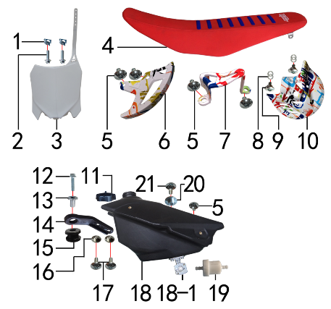 | 1 | 7.190.0010 | 卡片螺母 | M6 蓝白锌（522） | nut | 个 |  | 2 |  |  | $0.00
 | 2 | 7.010.0020 | 六角法兰面螺栓 | M6*16蓝白锌 | bolt | 个 |  | 2 |  |  | $0.00
 | ★3 | 6.110.0230 | 记分牌 | BSE250-1 白色 | number plate | 块 |  | 1 |  |  | $0.00
 | ★4 | 6.010.0582 | 座垫 | (605)J6 我司提供座垫支架和(M4状态)广东皮套 |  | 个 |  | 1 |  |  | $0.00
 | 5 | 7.050.0010 | 内六角大扁头螺钉 | M6*10蓝白锌 | screw | 个 |  | 5 |  |  | $0.00
 | ★6 | 4.340.0051 | 后碟刹盘护罩 | CRF后泵体(水转印涂鸦) | rear disc guard | 个 |  | 1 |  |  | $0.00
 | ★7 | 4.340.0041 | 后碟刹泵护罩 | CRF后泵体(水转印涂鸦) | rear brake pump | 个 |  | 1 |  |  | $0.00
 | 8 | 7.210.0120 | 平垫圈 | Φ10*Φ16*1.0镀锌 | flat washer | 个 |  | 4 |  |  | $0.00
 | 9 | 7.080.0050 | 伞头内六角螺丝 | 台阶 M6*9白锌 8.8级 （525） | screw | 个 |  | 2 |  |  | $0.00
 | ★10 | 4.340.0061 | 前碟刹盘护罩 | CRF前泵体(水转印涂鸦) | front disc protector | 个 |  | 1 |  |  | $0.00
 | 11 | 6.090.0190 | 油壶盖 | J1、J5黑色 | fuel cap | 个 |  | 1 |  |  | $0.00
 | 12 | 7.010.0040 | 六角法兰面螺栓 | M6*25蓝白锌 | bolt | 个 |  | 1 |  |  | $0.00
 | 13 | 3.340.0350 | 油箱隔套（PH10L） | Φ22*Φ6.2-17-Φ9-15mm镀白锌（532） | spacer | 个 |  | 1 |  |  | $0.00
 | 14 | 1.017.0100 | 油壶固定片 | BSE250 黑色塑料 | fuel tank fixed | 个 |  | 1 |  |  | $0.00
 | 15 | 3.250.0020 | 油箱缓冲胶垫 | BSE250工字 | rubber buffer | 只 |  | 1 |  |  | $0.00
 | 16 | 3.340.0420 | 台阶衬套 | BSE250 Ф19*Ф8.5-Ф6*5.5mm 铝 | spacer | 个 |  | 2 |  |  | $0.00
 | 17 | 7.050.0011 | 内六角大扁头螺钉 | M6*12蓝白锌 | screw | 个 |  | 2 |  |  | $0.00
 | ★18 | 6.080.0220 | 油壶 | BSE 250 黑色(带长油壶开关) | fuel tank | 个 |  | 1 |  |  | $0.00
 | 18-1 | 1.020.0020 | 油壶开关 | 双孔 长(BSE250) | oil kettle switch | 个 |  | 1 |  |  | $0.00
 | 19 | 1.026.0010 | 油滤器 | 白色塑料(不能拆卸) | oil filter | 个 |  | 1 |  |  | $0.00
 | 20 | 3.340.0410 | 座垫限位衬套 | BSE250 Ф22*Ф9.5-Ф6*9mm 铝 |  | 个 |  | 1 |  |  | $0.00
 | 21 | 7.050.0020 | 内六角大扁头螺钉 | M6*16蓝白锌 | screw | 个 |  | 1 |  |  | $0.00

DIAGRAM | Радиатор
 | POS. | ERP CODE | CHINESE NAME | SPECIFICATION | ENGLISH NAME | UNIT | 采购成本(元) | QTY | UNIT PRICE (EX WORKS ) | ORDER QTY | TOTAL AMOUNT | REMARKS
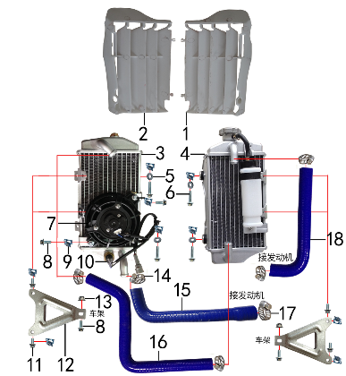 | ★1 | 6.260.0041 | 导风板 | BSE250-14 本色(右) | air deflector | 个 |  | 1 |  |  | $0.00
 | ★2 | 6.260.0040 | 导风板 | BSE250-13 本色(左) | air deflector | 个 |  | 1 |  |  | $0.00
 | ★3 | 1.159.0075 | 水箱(左) | 铝车架歼6 带温控孔(M16*1.5) | water tank L | 只 |  | 1 |  |  | $0.00
 | ★4 | 1.159.0076 | 水箱(右) | 铝车架歼6 带副水壶 | water tank R | 只 |  | 1 |  |  | $0.00
 | 5 | 7.210.0070 | 平垫圈 | Φ6*Φ18*1.5镀锌 | flat washer | 个 |  | 4 |  |  | $0.00
 | 6 | 7.010.0040 | 六角法兰面螺栓 | M6*25蓝白锌 | bolt | 个 |  | 4 |  |  | $0.00
 | ★7 | 1.159.0061 | 风扇 | 松下 镭雕 MOJO 防水插件型号：7026调整为1.159.0062状态（歼6） | fan | 只 |  | 1 |  |  | $0.00
 | 8 | 7.010.0020 | 六角法兰面螺栓 | M6*16蓝白锌 | bolt | 个 |  | 4 |  |  | $0.00
 | 9 | 7.190.0010 | 卡片螺母 | M6 蓝白锌（522） | nut | 个 |  | 10 |  |  | $0.00
 | ★10 | 1.159.0031 | 温控开关 | 插片式 75度(80度)调整为1.159.0032状态 | temperature control switch | 只 |  | 1 |  |  | $0.00
 | 11 | 7.010.0010 | 六角法兰面螺栓 | M6*12蓝白锌 | bolt | 个 |  | 4 |  |  | $0.00
 | 12 | 3.750.0200 | 水箱支架 | J6水箱 铝 银色 | water tank bracket | 个 |  | 2 |  |  | $0.00
 | 13 | 7.140.0010 | 全金属六角法兰面锁紧螺母(GB6187) | M6蓝白锌（自锁） | nut | 个 |  | 2 |  |  | $0.00
 | 14 | 1.030.0070 | 不锈钢抱箍 | Φ14-Φ27（原Φ16-25 J5水管） | stainless hoop | 个 |  | 5 |  |  | $0.00
 | 15 | 1.158.0062 | 硅胶管 | 扩口 蓝色(歼6) | silicone tube | 根 |  | 1 |  |  | $0.00
 | 16 | 1.158.0060 | 硅胶管 | Z型 蓝色(歼6) | silicone tube | 根 |  | 1 |  |  | $0.00
 | 17 | 1.030.0075 | 不锈钢抱箍 | Φ18-Φ32（原Φ19-29) | stainless hoop | 个 |  | 1 |  |  | $0.00
 | 18 | 1.158.0061 | 硅胶管 | 7型 蓝色(歼6) | silicone tube | 根 |  | 1 |  |  | $0.00

DIAGRAM | Дополнительно
 | POS. | ERP CODE | CHINESE NAME | SPECIFICATION | ENGLISH NAME | UNIT | 采购成本(元) | QTY | UNIT PRICE (EX WORKS ) | ORDER QTY | TOTAL AMOUNT | REMARKS
 | 1 | 6.301.0925 | 513覆膜贴花 | R3 BSE250(含记分牌前左右侧450状态)全包前减震保护片 | sticker kit | 套 |  | 1 |  |  | $0.00
 | 4 | 1.161.0200 | 汽油管 | EPA标准（8.5*4.5） | oil pipe | 米 |  | 0.4 |  |  | $0.00
 | 5 | 9.090.0035 | 单面胶 | EVA黑色7mm*5mm*3M | single-sided adhesive | 卷 |  | 0.05 |  |  | $0.00
 | 6 | 9.090.0020 | 单面胶 | EVA黑色20mm*5mm*2M | single-sided adhesive | 卷 |  | 0.1 |  |  | $0.00
 | 5 | 9.015.0020 | 隔热耐高温铝箔纸胶带 | 50*20米 | heat insulation tape | 卷 |  | 0.1 |  |  | $0.00

ADDITIONAL SPARE PARTS REQUIRED | POS. | ERP CODE | CHINESE NAME | SPECIFICATION | ENGLISH NAME | UNIT | 采购成本(元) | QTY | UNIT PRICE (EX WORKS ) | ORDER QTY | TOTAL AMOUNT | REMARKS
 |  |  |  |  |  |  |  |  |  |  | $0.00
 |  |  |  |  |  |  |  |  |  |  | $0.00
 |  |  |  |  |  |  |  |  |  |  | $0.00
GRAND TOTAL: |  |  |  |  |  |  |  |  |  |  | $0.00

